Resumo
Taxa ordinária (com desconto pontualidade)
 | PREVISÃO ORÇAMENTÁRIA - RETIRANDO LICENÇA DE INSTALAÇÃO CORRETIVA
 |  |  | Reajuste com desconto pontualidade |  |  |  | Atual | 15.98% | 19.74%
 | Orçamento mês em dezembro 2025 | R$ 473,959.15 |  |  |  | Taxa ordinária atual | 528.58 | 528.58 | 528.58
 | Previsão mês Orçamentária 2026 | R$ 563,861.62 | R$ |  |  | Proposta de correção | 0 | 84.47 | 104.34
 | Reajuste (%) | 19.74% | R$ 104.34 | sem corte profissional |  | Novo valor com desconto de pontualidade | 528.58 | 613.05 | 632.92 | 0
 |  | 15.98% | R$ 84.47 | corte de 3 profissionais
 |  | 0.00% | R$ - | corete de 13 profissionais
Resumo Receitas
 | 2023 | 2024 | 2025
 |  |  | Janeiro - Maio | Junho - Dezembro | Total
Ordinária | R$ 4,386,906.57 | R$ 4,459,585.95 | R$ 2,014,619.43 | R$ 3,140,009.92 | R$ 5,154,629.35
Fundo de Reserva | R$ 1,472.05 | R$ 34,957.66 | R$ 66,148.50 | R$ 18,511.93 | R$ 84,660.43
Extraordinária | R$ 875,998.62 | R$ 2,127.94 | R$ 1,544.86 | R$ 395,866.26 | R$ 397,411.12
Doações | R$ 300.00 | R$ 0.00 | R$ 0.00 | R$ 7,026.64 | R$ 7,026.64
Patrocínio e Eventos | R$ 0.00 | R$ 6,250.00 | R$ 980.00 | R$ 38,812.62 | R$ 39,792.62
Aluguel de espaços | R$ 14,148.50 | R$ 15,173.00 | R$ 4,903.01 | R$ 8,908.00 | R$ 13,811.01
Ressarcimentos - Reembolsos e Multas | R$ 60,859.68 | R$ 53,807.97 | R$ 32,038.13 | R$ 35,203.76 | R$ 67,241.89
Rendimentos Financeiros | R$ 14,561.50 | R$ 20,445.19 | R$ 6,930.79 | R$ 8,155.49 | R$ 15,086.28

Acordos recebidos | R$ 68,822.56 | R$ 204,294.63 | R$ 178,847.73 | R$ 209,604.58 | R$ 388,452.31
Média arrecadação mês com inadimplencia antigas |  | R$ 17,024.55 | R$ 35,769.55 | R$ 29,943.51 | R$ 55,493.19

 | 2025
 | Janeiro - Maio | Junho - Dezembro | Total
Total Receitas 2025 | R$ 2,304,467.59 | R$ 3,466,232.94 | R$ 5,770,700.53
Total Despesas 2025 | R$ 2,083,727.24 | R$ 3,629,081.98 | R$ 5,712,809.22

 | 2023 | 2024 | 2025
Despesas Realizadas | R$ 361,157.42 | R$ 404,362.55 | R$ 476,694.38
Valor necessário para as despesas realizadas | R$ 447.53 | R$ 501.07 | R$ 590.70
Taxa ordinária vigente | R$ 480.53 | R$ 480.53 | R$ 528.58
defasagem | - | R$ 20.54 | R$ 62.12
% defasagem | - | 4.3% | 11.8%
Receita inadimplencia |  | R$ 204,294.63 | R$ 388,452.31

Time Ambiental Menor custo
 |  | Time Ambiental - Licença Instalação corretiva - cumprimento condicionantes
 |  | MENOR ORÇAMENTO
valor mês | Condicionantes LI |  | valor mês | PEA | Total mês (5) | R$ 32,615.07 | R$ 39.97
R$ 65,075.35 |  |  | R$ 88,000.00
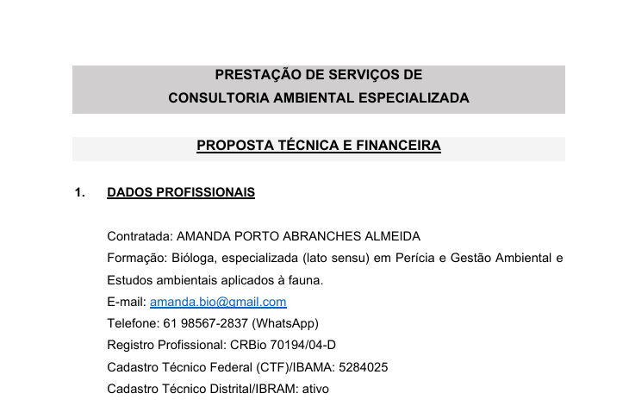
 |  |  |  |  |  | Time ambiental |  | por unidade mês
 |  |  |  |  |  | Total mês | R$ 163,075.35 | R$ 199.85
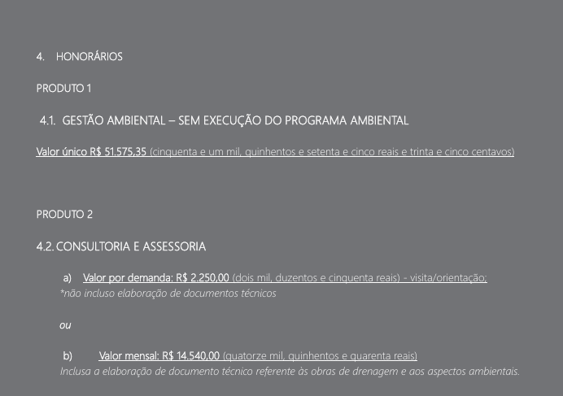
 |  |  |  |  |  | Valor mês | R$ 65,075.35 | Condicionantes LI
 |  |  |  |  |  |  | R$ 88,000.00 | PEA
 |  |  |  |  |  |  | R$ 10,000.00 | Material didático PEA

